在籍、预毕业生信息修改
重要：信息修改材料提交的变化点提醒 | 针对所有受理信息修改的高校，除按要求提交纸质信息修改材料的同时，还需一并提交电子版信息修改材料扫描件，要求如下： 1、 请完整扫描每页申请材料，身份证正反两面扫描到一张图片中,所有图片不可歪斜、边距过大、颠倒； 2、 图片清晰可见，分辨率在200*200以上，大小控制在10MB以内，jpg/png格式； 3、 建议使用扫描仪或高拍仪，请勿使用屏幕截图和手机拍照； 4、 电子材料以“院校+学生姓名”命名并统一发送至学务邮箱xuewu@open.com.cn。
重要提醒：(1）当前学期报名的新生如果在报读高校入学测试截止前发现信息错误，请学习中心直接发送信息修改申请表扫描件到学务邮箱申请修改。(2）除只在毕业前受理信息修改的高校外，其他高校学生信息错误请及时提交信息修改材料申请修改，能否修改以高校批复为准。此表同样适用于预毕业生信息修改，预毕业生信息核对及修改事宜详见当学期发布的毕业预审通知。(3)双重户籍导致的信息变更不受理，姓名与身份证号同时变更不受理。(4)申请修改一学历信息，发送申请材料扫描件到学务邮箱申请修改即可，不需提交纸质材料。
信息修改需提交材料 | ①信息修改申请表②身份证正、反面复印件（户籍变更的需新旧身份证复印件均提交）③身份证原件④户籍证明复印件（体现新旧信息，手写无效）⑤户籍证明原件（体现新旧信息，手写无效）⑥户口本复印件（体现新旧信息）⑦户口本原件（体现新旧信息）⑧一学历证书复印件⑨平台上传正确信息证件⑩录入错误说明（加盖学习中心公章）⑪报名表复印件⑫居民户口项目变更更正审批表复印件（加盖公安机关章）⑬医院开具的学生出生证明原件⑭原户籍所在省及市以上民族管理部门开具的证明原件⑮学信网学籍截图⑯信息变更学生户籍所在地公证部门出具的有关信息变更的“公证书”
院校名称 | 特殊说明 | 姓名 |  | 身份证号码 |  |  | 出生日期 |  | 性别 | 民族 | 政治面貌 | 一学历信息 （在籍期间随时可以申请修改）
 |  | 录入错误（同音、同型） | 更名（曾用名） | 录入错误 | 正常升位 | 户籍变更 | 录入错误 | 户籍变更
北京大学 | 需提交北京大学专用信息修改申请表 | ①、②、⑩ | 不受理 | ①、②、⑤、⑩ | 不受理 | ①、②、⑤、⑨ | ①、②、⑤、⑩ | ①、②、⑤、⑨ | ①、②、⑩ | ①、②、⑩ | 不受理 | ①、⑧、⑨、⑩
北京航空航天大学 | 需填写北京航空航天大学专用的信息异动申请表(一式三份）;所有复印件均需注明“复印件与原件一致”字样，签字确认并加盖学习中心公章；户籍证明原件需体现信息变更具体项及具体变更时间（年月日）。 | ①、②、⑤、⑨ | ①、②、⑤、⑨ | ①、②、⑤、⑨ | 不受理 | ①、②、⑤、⑨ | ①、②、⑤、⑨ | ①、②、⑤、⑨ | ①、②、⑩ | ①、②、⑩ | 不受理 | ①、⑧、⑨、⑩
北京交通大学 |  | 不受理 | 不受理 | 不受理 | 不受理 | 不受理 | 不受理 | 不受理 | 不受理 | 不受理 | 不受理 | ①、⑧、⑨、⑩
北京师范大学 |  | ①、②、⑤、⑩ | ①、②、⑤、⑨ | ①、②、⑤、⑩ | 不受理 | ①、②、⑤、⑨ | ①、②、⑤、⑩ | ①、②、⑤、⑨ | ①、②、⑤、⑩ | ①、②、⑩ | 不受理 | ①、⑧、⑨、⑩
北京外国语大学 | 信息修改在每学期开学21天内受理（即3.1-3.21及9.1-9-21），其他时间均不受理，修改情况每学期末高校反馈结果 | ①、②、⑥、⑩ | ①、②、⑤、⑥、⑨ | ①、②、⑥、⑩ | ①、②、⑤、⑥、⑨ | ①、②、⑤、⑥、⑨ | ①、②、⑥、⑩ | 不受理 | ①、②、⑤、⑥ | ①、②、⑤、⑥ | 不受理 | ①、⑧、⑨、⑩
北京邮电大学 | 信息修改在每学期开学21天内受理，其他时间均不受理，修改情况每学期末高校反馈结果（1409及之后关键信息录入错误不予修改） | ①、②、⑨、⑩ | ①、②、⑤、⑨ | ①、②、⑤、⑩ | 不受理 | ①、②、⑤、⑨ | ①、②、⑤、⑩ | 不受理 | ①、②、⑩ | ①、②、⑩ | 不受理 | ①、⑧、⑨、⑩
北京语言大学 | 需填写北语专用申请表，出生日期（含身份证号码中出生年份变更），新旧信息差距超过2年的，不予修改。（1409及之后关键信息录入错误不予修改） | ①、②、⑩ | ①、②、⑤、⑨ | ①、②、⑤、⑩ | 不受理 | ①、②、⑤、⑨ | ①、②、⑤、⑩ | 不受理 | ①、②、⑩ | ①、②、⑩ | 不受理 | ①、⑧、⑨、⑩
北京理工大学 |  | ①、②、⑥、⑩ | ①、②、⑤、⑥ | ①、②、⑥、⑩ | ①、②、⑤、⑥ | 不涉及出生日期变化：①、②、⑤、⑥涉及出生日期变化不受理 | 不受理 | 不受理 | ①、②、⑩ | ①、②、⑩ | 不受理 | ①、⑧、⑨、⑩
大连理工大学 | 需填写大工专用的信息修改申请表;生僻字用其他符号替代修改，提供身份证复印件；警官证号换成身份证，和变更身份证号码要求相同，提供公安局或部队的证明 | ①、②、⑩ | ①、②、④、⑨ | ①、②、⑩ | 不受理 | ①、②、④、⑨ | ①、②、⑨、⑩ | ①、②、④、⑨ | ①、②、⑩ | ①、②、⑩ | 不受理 | ①、⑧、⑨、⑩
电子科技大学 | 每年5月和9月定期授理信息修改 | ①、②、⑤、⑩、⑪ | ①、②、⑤、⑨ | ①、②、⑤、⑩、⑪ | ①、②、⑤、⑨ | 改前六位的①、②、⑤、⑨ 改出生年月日的①、②、⑤、⑨、⑫ 改后四位的①、②、⑤、⑨ | ①、②、⑤、⑩、⑪ | ①、②、⑤、⑨、⑫ | ①、②、⑩ | ①、②、⑩ | 不受理 | ①、⑧、⑨、⑩
东北财经大学 | 仅受理录入错误修改，需填写东财专用申请表 | ①、②、⑩ | 不受理 | ①、②、⑩ | 不受理 | 不受理 | ①、②、⑩ | 不受理 | ①、②、⑩ | ①、②、⑩ | 不受理 | ①、⑧、⑨、⑩
东北大学 | 姓名和身份证不能同时修改（1403及之后信息录入错误不予修改） | ①、②、⑩ | ①、②、⑤、⑨ | ①、②、⑩ | ①、②、⑨ | ①、②、⑤、⑨ | ①、②、⑩ | ①、②、⑤、⑨ | ①、②、⑩ | ①、②、⑩ | 不受理 | ①、⑧、⑨、⑩
东北农业大学 | 入学测试截止后不受理修改，个人关键信息如录入错误，学生需退学重新报读 | 不受理 | 不受理 | 不受理 | 不受理 | 不受理 | 不受理 | 不受理 | 不受理 | 不受理 | 不受理 | ①、⑧、⑨、⑩
东北师范大学 | 录入错误一律不予修改，在读期间信息变更按要求提交资料。(提供的户籍证明需体现信息变更项，工作人员的姓名及电话，手写无效) | 不受理 | ①、②、⑤、⑨ | 不受理 | ①、②、⑨ | ①、②、⑤、⑨ | 不受理 | ①、②、⑤、⑨、⑬ | 录入错误不受理 | ①、②、⑤、⑨、⑭（录入错误不受理） | 不受理 | ①、⑧、⑨、⑩
福建师范大学 | 入学测试截止后不受理修改，个人关键信息如录入错误，学生需退学重新报读 | 不受理 | 不受理 | 不受理 | 不受理 | 不受理 | 不受理 | 不受理 | 不受理 | 不受理 | 不受理 | ①、⑧、⑨、⑩
华中师范大学 | 入学测试截止后不受理修改，个人关键信息如录入错误，学生需退学重新报读 | 不受理 | 不受理 | 不受理 | 不受理 | 不受理 | 不受理 | 不受理 | 不受理 | 不受理 | 不受理 | ①、⑧、⑨、⑩
吉林大学 | 学籍注册后不受理修改，个人关键信息如录入错误，学生需退学重新报读 | 不受理 | 不受理 | 不受理 | 不受理 | 不受理 | 不受理 | 不受理 | 不受理 | 不受理 | 不受理 | ①、⑧、⑨、⑩
江南大学 | 入学测试截止后不受理修改，个人关键信息如录入错误，学生需退学重新报读 | 不受理 | ①②⑤⑥⑯ | 不受理 | ①②⑤⑥⑯ | ①②⑤⑥⑯ | 不受理 | ①②⑤⑥⑯ | ①②⑤⑥⑯ | ①②⑤⑥⑯ | 不受理 | ①、⑧、⑨、⑩
兰州大学 | 在读期间随时可以申请修改信息，能否修改要以甘肃省教育厅批复结果为准 | ①、②、⑩、⑪ | ①、②、⑤、⑫ | ①、②、⑩、⑪ | ①、②、④ | ①、②、⑤、⑫ | ①、②、⑩、⑪ | ①、②、⑤、⑫ | ①、②、⑩、⑪ | ①、②、⑩、⑪ | 不受理 | ①、⑧、⑨、⑩
南开大学 | 入学测试截止后不受理修改，个人关键信息如录入错误，学生需退学重新报读 | 不受理 | 不受理 | 不受理 | 不受理 | 不受理 | 不受理 | 不受理 | 不受理 | 不受理 | 不受理 | ①、⑧、⑨、⑩
四川大学 | 需填写川大专用申请表，一式两份 （1403及之后批次的信息录入错误均不予修改） | ①、②、⑩、⑪ | ①、②、⑤、⑨ | ①、②、⑩、⑪ | ①、②、⑤、⑨ | 改前六位的①、②、⑤、⑨ 改出生年月日的①、②、⑤、⑨、⑫ 改后四位的①、②、⑤、⑨ | ①、②、⑩、⑪ | ①、②、⑤、⑨、⑫ | ①、②、⑩、⑪ | ①、②、⑩、⑪ | 不受理 | ①、⑧、⑨、⑩
四川农业大学 | 信息修改必须在第5学期前申请，需填写川农专用申请表，一式两份。(14春季之后的录入信息错误不再受理信息修改)。 | ①、②、⑩、⑪ | ①、②、⑤、⑨ | ①、②、⑩、⑪ | ①、②、⑨ | 改前六位的①、②、⑤、⑨ 改出生年月日的①、②、⑤、⑨、⑫(加盖公安机关鲜章) 改后四位的①、②、⑤、⑨ | ①、②、⑨、⑩、⑪ | ①、②、⑤、⑨、⑫ | ①、②、⑩、⑪ | ①、②、⑩、⑪ | 不受理 | ①、⑧、⑨、⑩
天津大学 | 入学测试截止后不受理修改，个人关键信息如录入错误，学生需退学重新报读 | 不受理 | 不受理 | 不受理 | 不受理 | 不受理 | 不受理 | 不受理 | 不受理 | 不受理 | 不受理 | ①、⑧、⑨、⑩
西安电子科技大学 | 在读期间随时可以申请修改信息 | ①、②（正反面都要）、⑩ | ①、②（新、老都要，正反面都要）、⑥ | ①、②（正反面都要）、⑩ | ①、②（新、老都要，正反面都要）、④ | ①、②（新、老都要，正反面都要）、④ | ①、②（正反面都要）、⑩ | ①、②（正反面都要）、⑩ | ①、②（正反面都要）、⑩ | ①、②（正反面都要）、⑩ | 不受理 | ①、⑧、⑨、⑩
西安交通大学 | 需填写西交专用申请表,一式两份(14春季之后的录入信息错误不再受理信息修改)。 | 不受理 | ①、②、⑤、⑥、⑨、⑮ | 不受理 | ①、②、⑤、⑨、⑮ | ①、②、⑤、⑥、⑨、⑮ | 不受理 | ①、②、⑤、⑥、⑨、⑮ | 不受理 | ①、②、⑤、⑥、⑨、⑮ | 不受理 | ①、⑧、⑨、⑩
西南大学 | 修改证件号码的，除了错重号，以居民错重号的证明材料作为依据外，凡涉及变更出生日期的，还需要学生提供《居民户口项目变更更正审批表》盖区县公安机关鲜章的复印件。民族变更的，请提供区县（自治区）民宗委出具《民族成份更改证明书》。姓名修改所需材料 《户籍（口）证明》或者《常住人口登记卡》。证明或登记卡中“姓名”、“别名（曾用名）” 手写无效，材料应有户籍所在地派出所“户口专用章”。如有修改姓，还需所在地居委会证明，为什么改姓。 | ①、②、⑩、⑪ | ①、②、⑤、⑨ | ①、②、⑩、⑪ | 不受理 | ①、②、⑤、⑨ | ①、②、⑩、⑪ | ①、②、⑤、⑨、⑫ | ①、②、⑩、⑪ | ①、②、⑩、⑪ | 不受理 | ①、⑧、⑨、⑩
西南交通大学 | 需填写西南交专用申请表。户籍证明需要盖县级以上公安局章。(14春季之后的录入信息错误不再受理信息修改) | ①、②（正反面）、⑥、⑪ | ①、②（正反面）、④、⑥、⑨ | ①、②（正反面）、⑥、⑪ | ①、②、④、⑨ | 改前六位的①、②（正反面）、④、⑥、⑨ 改出生年月日的①、②（正反面）、④、⑥、⑨、⑫ 改后四位的①、②（正反面）、④、⑥、⑨ | ①、②（正反面）、⑪ | ①、②（正反面）、④、⑨、⑫ | ①、②（正反面） | 不受理 | 不受理 | ①、⑧、⑨、⑩
浙江大学 |  | ①、②、⑩ | ①、②、⑤、⑨ | ①、②、⑩ | 不受理 | ①、②、⑤、⑨ | ①、②、⑩ | ①、②、⑤、⑨ | ①、②、⑩ | ①、②、⑩ | 不受理 | ①、⑧、⑨、⑩
中国传媒大学 | 学生在读期间如变更了姓名或身份证号，可提交户口所在地出具的户籍信息变更证明原件申请修改，姓名和身份证号不能同时修改；个人关键信息如录入错误，学生需退学重新报读 | 不受理 | ①、②、⑤ | 不受理 | 不受理 | ①、②、⑤ | 不受理 | ①、②、⑤ | 不受理 | 不受理 | 不受理 | ①、⑧、⑨、⑩
中国地质大学（北京） | 需填写地大专用申请表，能否修改要以北京市教委批复结果为准 | ①、②、⑤、⑩ | ①、②、⑤、⑨ | ①、②、⑤、⑩ | 不受理 | ①、②、⑤、⑨ | ①、②、⑤、⑩ | 不受理 | ①、②、⑤、⑩ | ①、②、⑤、⑩ | 不受理 | ①、⑧、⑨、⑩
中国人民大学 | 1409批次及之前批次学生请直接联系高校；1503批次学生：双重户籍导致的信息变更不受理，姓名与身份证号同时变更不受理。 | 不受理 | ①、②、⑤、⑥、⑨ | 不受理 | ①、②、⑥、⑨ | 若涉及出生日期变更不受理；①、②、⑤、⑥、⑨ | 不受理 | 不受理 | ①、②、⑤、⑥、⑨ | ①、②、⑤、⑥、⑨ | 不受理 | 不受理
中国石油大学（北京） | 因户籍变更修改姓名/身份证号码需提供公安部门姓名/出生日期变更证明原件（须体现变更时间），此证明原因要求打印无手写。 | ①、②、⑥、⑩ | ①、②、⑤、⑥、⑩ | 若涉及出生日期录入错误不受理；①、②、⑥、⑩ | 不受理 | 若涉及出生日期变更不受理；①、②、⑤、⑥、⑩ | 不受理 | 不受理 | ①、②、⑥、⑩ | ①、②、⑥、⑩ | 不受理 | ①、⑧、⑨、⑩
中国石油大学（华东） | 只受理预毕业生信息修改;变更身份证号码，需提交县级及以上公安部门开具的户籍证明原件（派出所开具的证明无效、手写无效，请使用公安机关固定格式模板开具）。 | ①、⑦ | ①、⑦ | ①、③或⑤ | ①、③或⑤ | ①、③或⑤ | ①、③或⑤ | ①、③或⑤ | ①、③ | ①、③ | 不受理 | ①、⑧、⑨、⑩
中国医科大学 |  | ①、②或④、⑩ | ①、②、⑤、⑥ | ①、②或④、⑩ | ①、②、 | ①、②、⑤、⑥ | ①、②或④、⑩ | ①、②、⑤ | ①、②或④、⑩ | ①、②或④、⑩ | ① | ①、⑧、⑨、⑩
中央音乐学院 | 录入错误一律不予修改 | 不受理 | ①、②、⑤、⑥、⑨、⑫ | 不受理 | ①、② | ①、②、⑤、⑨ | 不受理 | ①、②、⑤、⑨ | 不受理 | ①、②或④ | 不受理 | ①、⑧、⑨、⑩
中国科技大学 |  | ①、②、⑨、⑩ | ①、②、⑤、⑨ | ①、②、⑤、⑩ | 不受理 | ①、②、⑤、⑨ | ①、②、⑤、⑩ | ①、②、⑤、⑨ | ①、②、⑩ | ①、②、⑩ | 不受理 | ①、⑧、⑨、⑩
东华大学 |  | 不受理 | 不受理 | 不受理 | 不受理 | 不受理 | 不受理 | 不受理 | 不受理 | 不受理 | 不受理 | ①、⑧、⑨、⑩
西北工业大学 | 新生在学信网电子注册后一个月以内可申请修改信息（春季约4月30日-5月31日、秋季约10月31日-11月30日）；需填写《陕西省普通高校在籍学生基本信息变更申请表》一式两份；不受理姓名、身份证号码、出生日期任意两项及以上信息的同时修改。 | ①、②、⑩、⑪ | ①、②、⑤、⑥、⑨ | ①、②、⑩、⑪ | ①、②、⑤、⑥、⑨ | ①、②、⑤、⑥、⑨ | ①、②、⑩、⑪ | ①、②、⑤、⑥、⑨ | ①、②、⑤、⑥ | ①、②、⑤、⑥ | 不受理 | ①、⑧、⑨、⑩
对外经贸大学 | 暂无信息修改政策
更名户籍证明样式二
更名户籍证明样式三
证件号码变更正规样式
更名户籍证明样式一

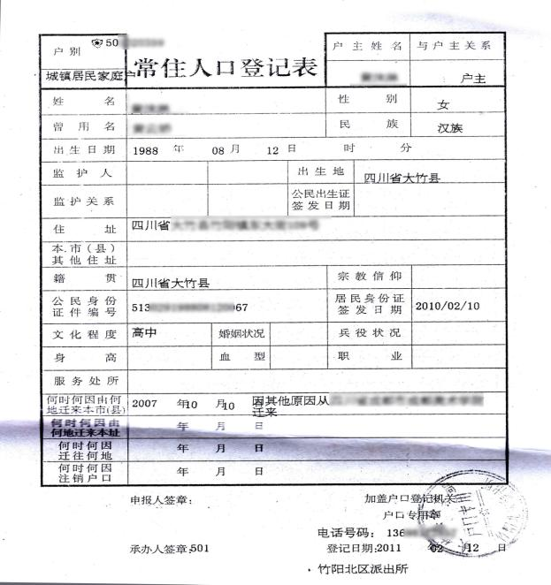
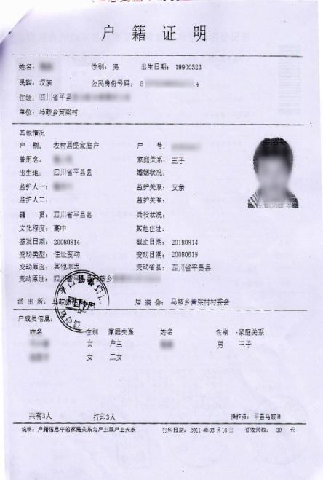
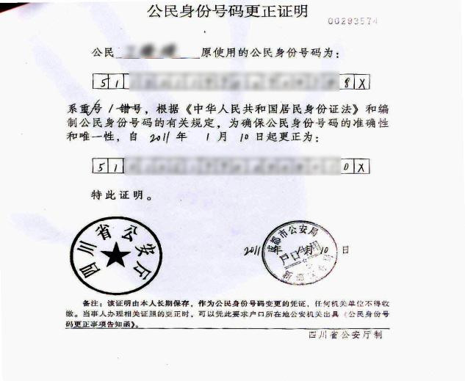
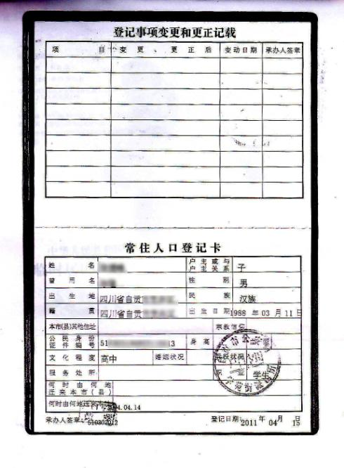

居民户口项目变更更正审批表样式
合格身份证扫描件样式

